关系图
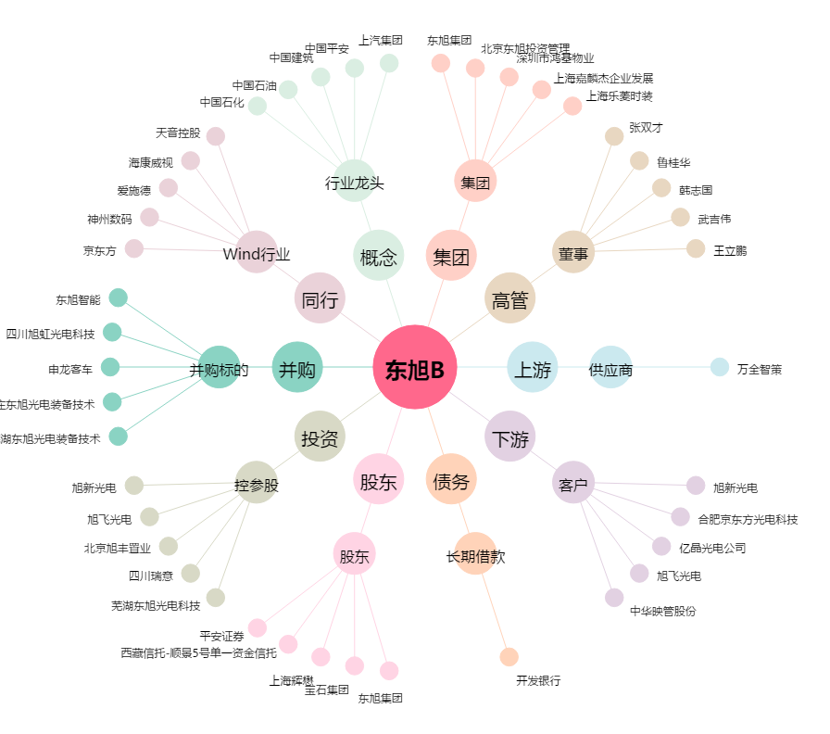
东旭B[200413.SZ] - 关系概览图

